상품제안서
치매예방 색칠공부 컬러북 동양화+색연필+치매홍보 위생장갑 세트 | 상품코드: F28607

 |  |  |  |  |  |  | 02-412-0044 | www.easy1.co.kr
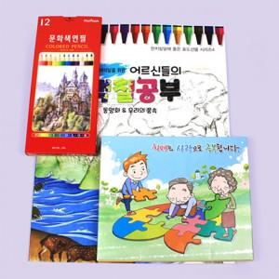

【상세/제작정보】 | 스티커 제작 및 부착 문의 스티커 부착위치 별도문의

【인쇄/포장옵션】 | / OPP(비닐)

【공급단가】 | 수량 | 100~ | 300~ | 500~ | 1,000~ | 3,000~
*VAT별도 | 단가 | 13,480원 | 13,260원 | 12,920원 | 12,700원 | 12,360원

【상품 URL】 | https://dev.easy1.co.kr:443/src/goods_detail.php?gdno=28607

